Fiche carrière mode opératoire
1/ Vous devez vous connecter à votre compte HARMONIE
https://portail.harmonie.intranet.justice.gouv.fr/neptune/webapp/?launchpad=HARMONIE&sap-client=400&sap-language=FR

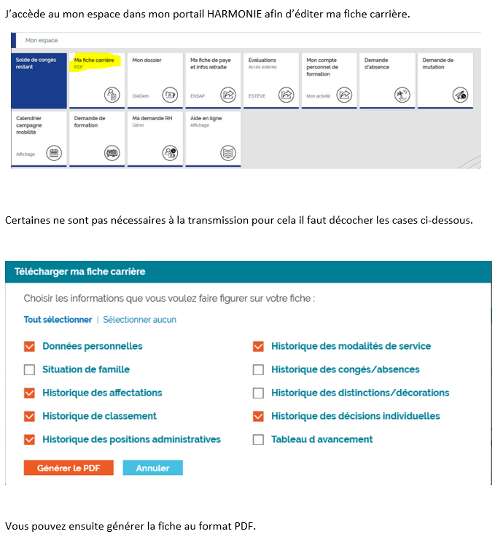

Il convient de générer la fiche carrière avec les critères demandés.
Toute fiche carrière reçue partiellement ne sera pas étudiée

